后台-谷歌浏览器-
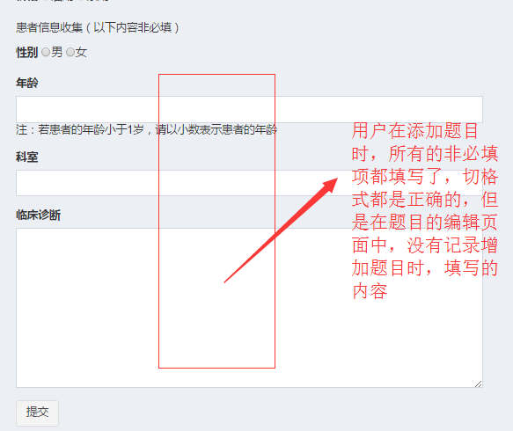
图1
序号 | 问题 | 图片 | 优先级
1 | 题库管理：往题库里面增加题目时（单选题、多选题），所有的必填项都填写，点击页面中的“提交”按钮，给出“必填参数错误”的提示弹窗，但是没有指出哪一项填写不正确；（此时选择的药学分类是一级分类里面的药理） |  | 高
2 | 题库管理：往题库里面增加题目时（单选题、多选题），所有的必填项都填写，点击页面中的“提交”按钮，没有任何反应；（此时选择的药学分类是二级分类里面的抗感染用药） |  | 高
3 | 题库管理：往题库里面增加题目时，增加多选题时，无法继续添加答案选项 |  | 高
4 | 题库管理：没有题目审核的功能 |  | 高
5 | 题库管理：在某一题库里面成功添加处方审核题目之后（所有的信息都填写且格式都正确，非必填项也全部填写），点击题库管理中的题目管理中的编辑，跳转到题目编辑页面，其中题目的非必填项都为空没有记录用户在添加题目的时候，记录的非必填项的内容，如右图图1所示 |  | 高
6 | 题库管理：在增加处方审核题、用药交代题、问答题的时候，添加的内容的字段不全， |  | 高
7 | 题库管理：历年真题：在历年真题进行题目设置时，选择的处方审核题、用药交代题目的处方图片都被自动截取成圆形 |  | 高
8 | 角色管理：添加角色时，如法对该角色下的功能进行设置 |  | 高
9 | 用户管理：添加用户时（药师、医生、护士）设置他们所在的医院时，所在城市的城市列表不正确，如右图图3所示；正确的城市列表，详见附件1中的城市列表 |  | 高
10 | 用户管理：添加用户时（药师、医生、护士）设置他们所在的医院时，医院的等级不全，如右图图4所示，正确的的医院等级列表，详见附件1中的医院等级列表 |  | 高
11 | 用户管理：添加用户时（用户身份为其他时），用户的职务是手动输入的，现在是选择，如右图图5所示； |  | 高
12 | 题库管理：历年真题，添加历年真题时，需要对试卷的状态做判断，未进行题目设置之前不可以开启销售，开启销售之后，该试卷里面的题目不可以进行修改 |  | 高
13 | 题库管理：历年真题，对历年真题进行题目设置时，题目的查询条件不全，现在的题目查询条件如右图6（1）所示，正确的题目查询条件如右图图6（2）所示 |  | 高
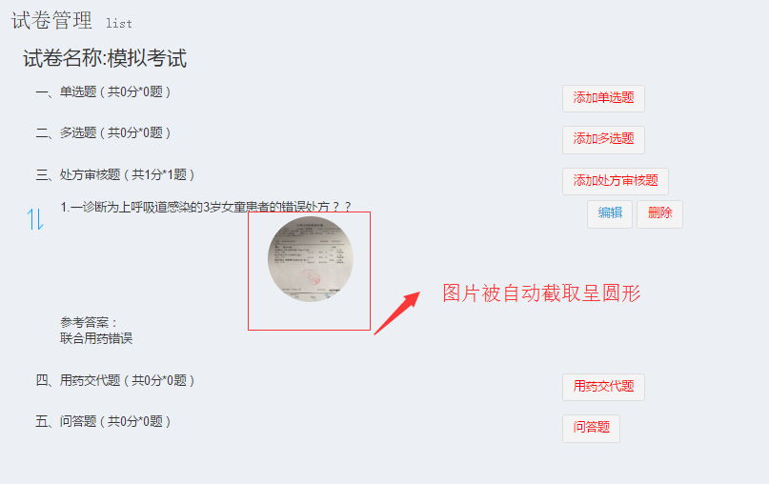
图2
14 | 用户管理：添加用户时，用户的身份是学生，在添加用户时，所有的字段度填写且正确，但是点击页面中的“确定”按钮时，在入学时间的下面给出“这是一个必填字段”的提示，无法添加该用户，如右图图7所示 |  | 高
15 | 用户管理：添加用户，用户身份是其他时，用户所在城市是手动输入，应该是选择；如右图图8所示 |  | 高
16 | 用户管理：后台添加的用户，没有生成与身份匹配的唯一的邀请码 |  | 高
17 | 会议管理：添加会议时，上传会议图标或者会议banner时，图片被自动截取成圆形 |  | 高
18 | 会议管理：点击会议列表里面某一会议的“编辑”按钮，进入会议详情页面，会议详情里面的与时间相关的都错误，都不是添加会议时设置的时间；如右图图9所示 |  | 高
19 | 会议管理：点击会议列表里面某一会议的“编辑”按钮，进入会议详情页面，会议详情页面中的会议城市为空，没有读取到创建会议时设置的会议城市；如右图图10所示；
20 | 会议管理：点击会议列表里面某一会议的“编辑”按钮，进入会议详情页面，会议详情页面中的会议城市为空，点击会议城市的选择框，弹出的城市列表为空；如右图图11所示；
21 | 会议管理：进行时间设置时，弹出的时间控件里面的，每个月的天数没有与对应的月进行相匹配，不管哪一个月，每个月的天数都是31天；如右图图12所示
22 | 会议管理：会议创建完成之后，返回会议列表，会议列表里面的会议时间不是创建会议时设定的时间；如右图图13所示
23 | 会议管理：运营管理后台与用户端的联调问题：在运营管理后台发布的会议，用户端无法查看到此会议；
24 | 运营：运营里面的线上实战的运营，不是添加的处方就出现在线上实战的运营列表里面，是用户端有用户进行评论之后，才会出现在线上实战运营列表里面，且是按照用户端评论的时间进行降序排列
25 | 会议管理：审核用户端创建的会议时，点击审核通过，弹出错误弹窗，无法对会议进行审核
26 | 会议管理：发布用户端创建会议时，给出会议发布成功的提示，但是用户端确没有此会议

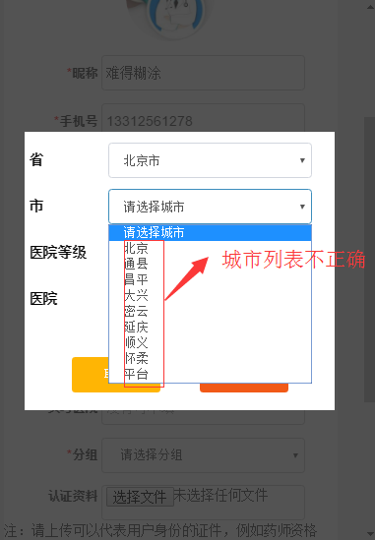
图3

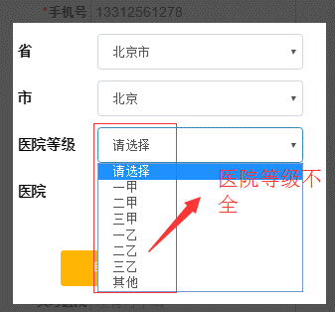
图4

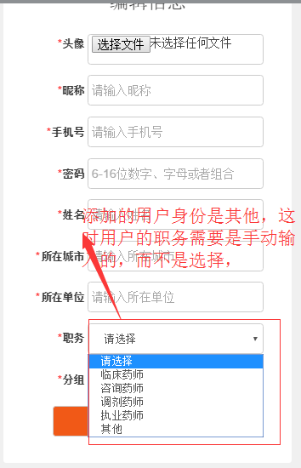
图5

图6（1）
图6（2）

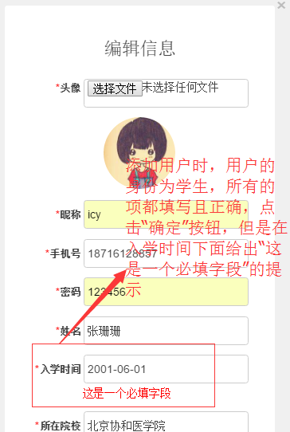
图7

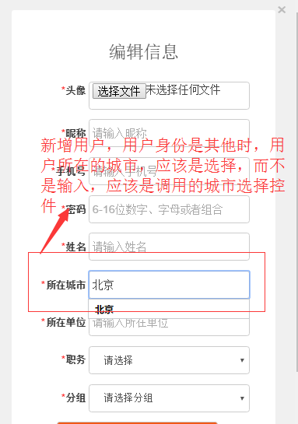
图8

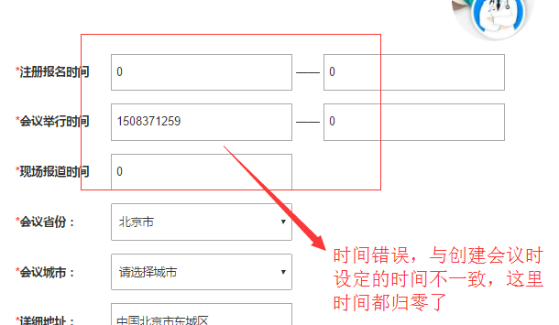
图9

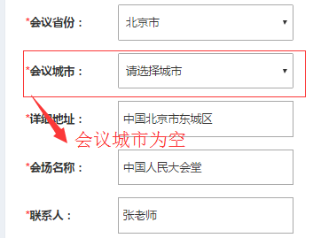
图10

图11

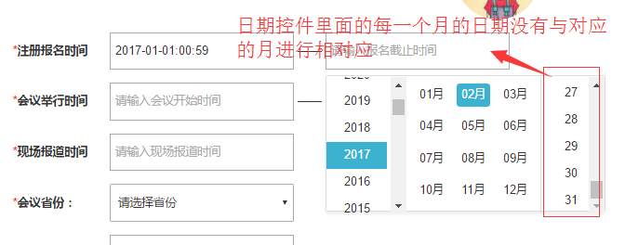
图12（1）
图12（2）


图13

用户端-谷歌浏览器1
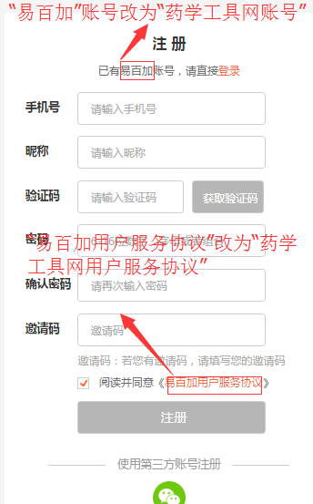
图1
序号 | 问题 | 图片 | 优先级
1 | 网站的名称由“易百加”改为“药学工具网”，logo也改成药学工具网的logo；
2 | 注册页面：注册页面中的“易百加账号”改为“药学工具网账号”； “易百加用户服务协议”改为“药学工具网用户服务协议”；如右图图1所示；
3 | 登录页面：登录页面中的“易百加账号”改为“药学工具网账号”； 如右图图2所示
4 | 完善个人资料页面：完善个人资料时，选择的身份是药师，但是职称列表里面的职称不正确；同时“实习学院”改为“实习医院”；如右图图3所示
5 | 用户完善个人资料：所在医院的控件不正确；如右图图4所示；
6 | 完善个人资料上传认证证件时，上传的证件被自动截取成圆形，应该不用自动截取成圆形，如右图图5所示；
7 | 用户完善个人资料之后（完善个人资料时，选择的用户身份为药师），用户进入个人中心查看的个人资料与用户完善个人资料时所填写的字段不一致；如右图图6（1）所示；同时用户在完善个人资料时设定的出生日期也不正确、职务列表里面的职务是正确的与完善个人资料时的职务列表是不一致的，如右图图6（2）所示；
8 | 注册时邀请码还没有打通，注册时，填写了邀请码之后，点击“注册”按钮，没有任何反应
9 | 个人中心-账户中心-我的账户，点击他的邀请码时，弹出的弹窗如右图图7所示
10 | 通过他人分享的链接进行注册时，所有的内容都填写正确，点击“注册”按钮，没有任何反应，且出现如右图图8所示的问题
11 | 个人中心-题目管理：题目上传的功能还没有实现；
12 | 题库-历年真题：点击题库首页里面的历年真题，跳转到如右图图9所示的页面，页面中存在问题
13 | 线上实战：线上实战列表中存在如下问题： 1、处方默认图标需要更换； 2、所有的类型的图标都一致，正确处方的图标标注的也是错误处方，应该标注“用药交代”；如右图10所示
14 | 线上实战出现如右图图11所示的问题
15 | 线上实战：某一处方图片的页面出现如右图图12所示的问题； 1、题干的排版太靠上； 2、处方图片不可以放大查看；同时图片上传之后严重被压缩，图片的分辨率、清晰度、尺寸都不是原来图片的
16 | 积分充值：积分充值选择的充值方式是微信支付，弹出的弹窗就是一个二维码，二维码中没有任何的标识，扫描二维码完成支付之后，二维码也无法自动消失，只有点击页面中的刷新按钮，弹窗才消失；如右图图13所示
17 | 线上实战：查看线上实战的解析时，弹出的弹窗都是购买积分的弹窗，应该是先判断查看该题目需要的积分与当前账户的积分的关系，若当前账户的积分数值多余等于查看解析需要的积分，应该弹出扣除积分查看解析的弹窗；若当前账户的积分少于查看解析的积分，应该弹出购买积分的弹窗；
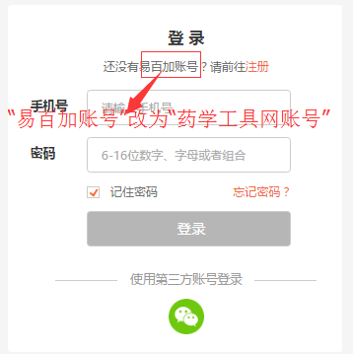
图2
18 | 线上实战：在没有输入答案的情况下（用户已经开通会员），点击“查看解析”没有任何反应；
19 | 线上实战：评论列表页面，其中的答题要点、解析应该与答案做区分，变化如右图图14所示
20 | 线上实战：用药情景咨询题目页面中的图片占位应该去掉；
21 | 个人中心：题目管理，题目上传的功能还没有做；
22 | 个人中心：题目管理，我的题目的功能还没有做；
23 | 个人中心：练习记录-我的错题，没有与题库中的我的错题同步；
24 | 个人中心：练习记录-我的收藏，没有与题库中的题目的收藏联通；
25 | 个人中心：练习记录-我的试卷也没有与题库中的历年真题联通
26 | 个人中心：我的考核还没法测试，因为后台无法创建考核
27 | 个人中心：我的比赛也无法测试，后台无法创建比赛
28 | 个人后台的功能：
29 | 成员管理：成员列表页面中，“新增成员”按钮出现在了查询条件里面，应该在查询条件的外面；如右图图17所示
30 | 成员管理：成员查询条件漏掉了手机号，全部的查询条件应该是姓名、手机号，如右图图17所示
31 | 成员管理：设置好查询条件之后，点击“查询”按钮，没有任何反应；
32 | 成员管理：添加成员，同一个成员可以多次添加，并且该成员都出现在了成员列表里面，如右图图18所示
33 | 成员管理：添加成员时，后台与用户端没有进行联通；通过姓名或者昵称进行成员查找时，后台同时有一个名为“张勃”的成员，但是在用户端输入“张勃”查询时，每次只能查出一个用户，如右图图19所示
34 | 成员分组管理：成员分组管理列表里面漏掉了分组成员一项；分组成员是一个带连接的数字，是被分到该组的成员成员数量，点击数字，跳转到该分组的成员列表页面；如右图图２０所示
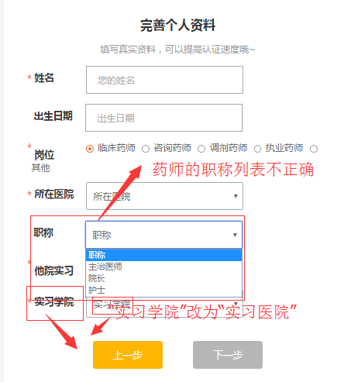
图3
35 | 成员管理：成员管理与成员分组管理之间没有实现联通；在成员分组页面吧成员关联到一个分组，但是回到成员列表页面时，成员列表页面的成员的分组还是添加成员时的分组； 操作步骤：１、点击成员管理－成员分组，跳转到成员分组列表页面； ２、点击临床药师分组操作里面的关联成员，跳转到成员列表页面，选择全部成员，把全部成员关联到临床药师组； ３、点击成员管理－成员管理，跳转到成员列表页面，其中成员列表页面中，所有的成员的分组还是一开始添加成员时的分组，如右图图２１所示；
36 | 成员管理里面的评委管理的功能还没有做
37 | 试卷管理：新增试卷时，备注应该为非必填项，但是现在为必填项，如右图图２２所示
38 | 试卷管理：试卷进行题目设置时，还没有导入题目的功能，目前只能自己添加题目
39 | 试卷管理：试卷进行题目关联时，题目选择页面中的题目查询条件中存在如右图图２３中所示的问题
40 | 试卷管理：在进行题目关联时，可以自行添加题目，但是在添加题目时（单选、多选、处方审核题、用药交代题、用药情景咨询题）题干输入框高度不能随着输入的内容的变化而变化，题干输入之后，查看输入题干中是否有错误，非常麻烦，用户体验及差
41 | 试卷管理：在进行题目关联时，可以自行添加题目，但是在添加题目时（单选、多选）时，不可以增加选项，目前只能输入４个选项，要可以继续添加选项
42 | 试卷管理：在进行题目关联时，自己添加题目，在添加单选题时，必须４个选项都设置内容才行，选项的数量可以变化的由２－ｎ（２＜＝６），正确答案只有一个即可；如右图图２４所示
43 | 试卷管理：在进行题目关联时，自己添加题目，添加（处方审核、用药交代）题目时，漏掉字段，漏掉的字段同后台添加这两类题目时漏掉的字段是一样的
44 | 试卷管理：进行题目关联时，自己添加题目，添加用药交代题目时，跳转到添加用药页面，但是页面中的标题确实“添加处方审核题”
45 | 试卷管理：打印试卷，点击试卷列表里面“打印试卷”没有任何反应；
46 | 试卷管理：用户端与运营管理后台的没有实现联调；用户在给试卷关联题目时，用户自己上传的题目没有上传到运营管理后台；运营管理后台没有题目审核的功能；
47 | 试卷管理：进行题目管理时，用户添加题目，在添加题目时，设置题目的分值时不能设置小数，只能设置整数；应该可以设置题目的分值为小数，分值的最小单位为０.５即可；如右图图２５所示
48 | 试卷管理：进行题目管理时，用户成功添加题目之后，对添加的题目进行修改时，点击“编辑”按钮，弹出的弹窗中内容为空；如右图图２６所示
49 | 试卷管理：试卷进行题目关联时，题目设置完成之后，点击页面中的“预览”按钮，跳转到题目关联的页面，并且弹出了如右图图２７所示的弹窗
50 | 考核管理：创建考核时，无法为考核进行试卷关联，试卷列表没有调取到试卷管理里面的试卷列表；如右图图２８所示
51 | 会议管理：创建会议时，设置会议与时间有关的字段时，弹出的时间控件里面，每个月的天数都是３１天，没有做到每个月的天数与月相匹配；如右图图２９所示
52 | 会议管理：设置会议日程时，上传的会议日程无法修改，上传的图片没法删除，进行重新上传
53 | 会议管理：点击会议管理列表中某一会议里面的管理没有跳转到会议管理页面，没法对会议的信息进行编辑
54 | 用户个人中心：后台添加的用户的身份是学生（账号为：18712341234），用户端登录该账号时，点击头像进入个人中心，进入个人资料，但是对应的个人资料不是身份为学生对应的资料，如右图图30所示
55 | 网站中关于我们的页面没有改成最新版的页面
56 | 网站中联系我们的页面也没有改成最新版的页面
57
58

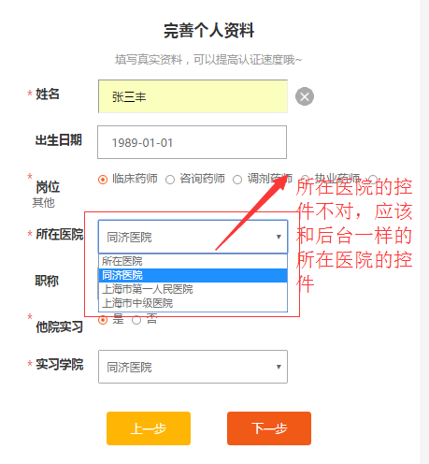
图4

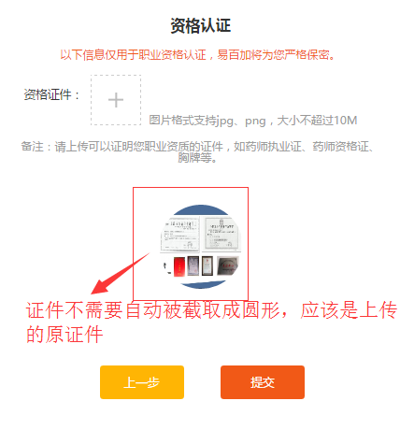
图5

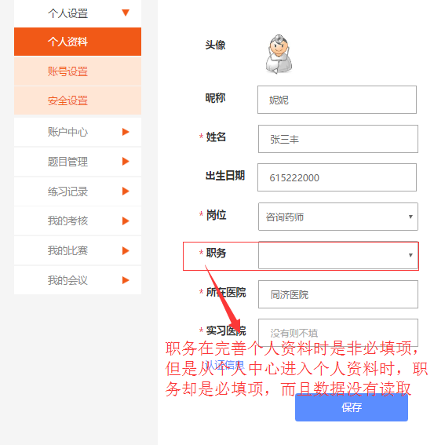
图6（1）

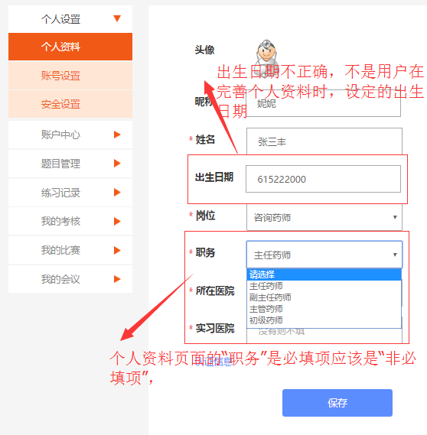
图6（2）

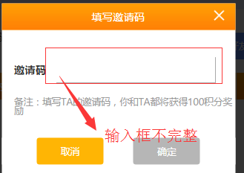
图7

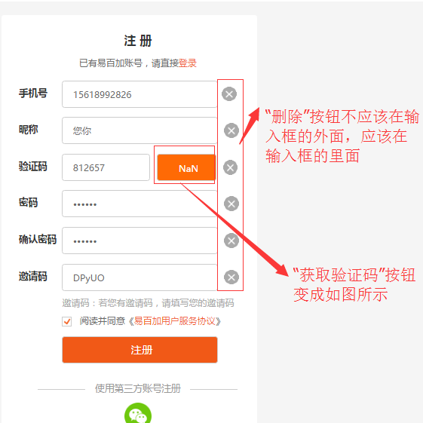
图8

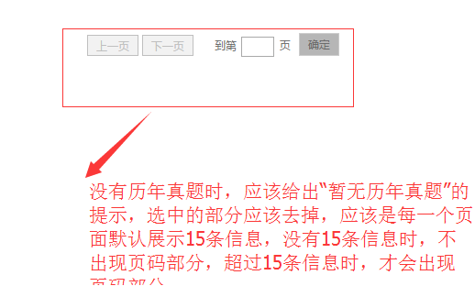
图9

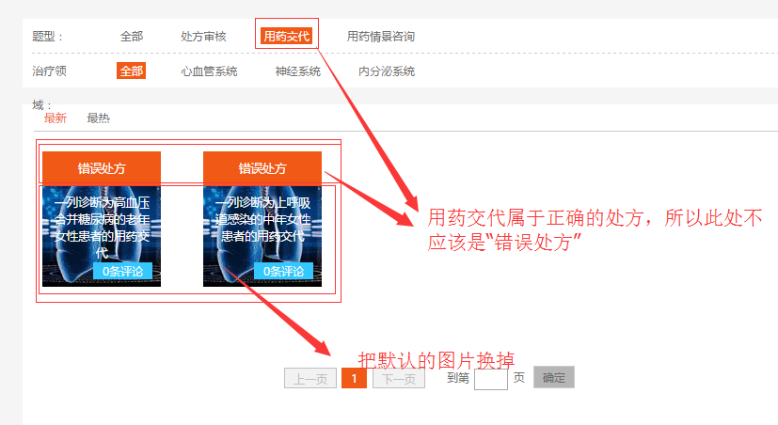
图10

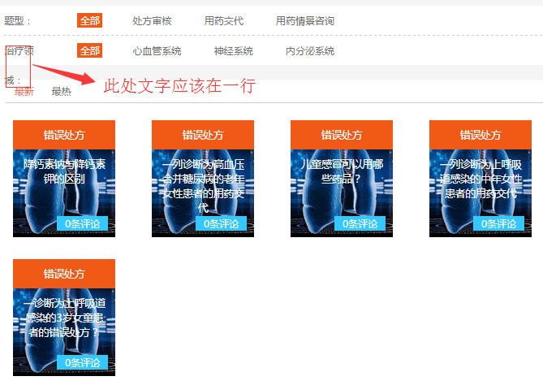
图11

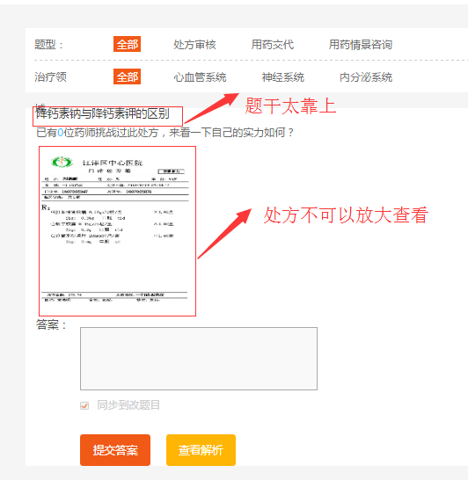
图12

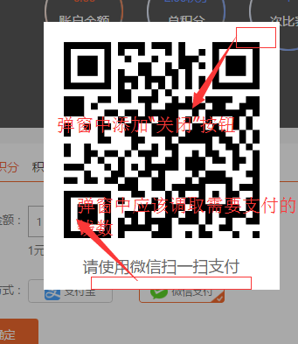
图13

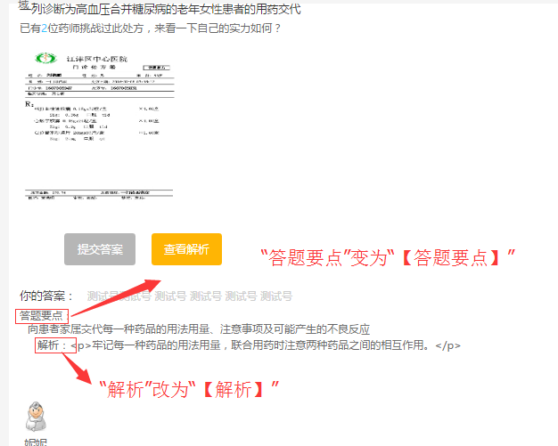
图14

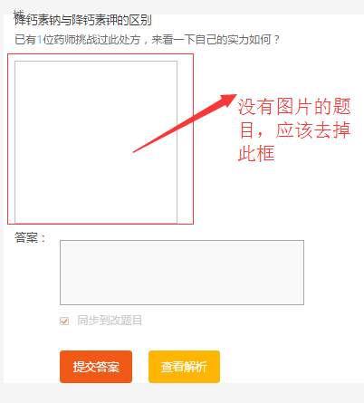
图15

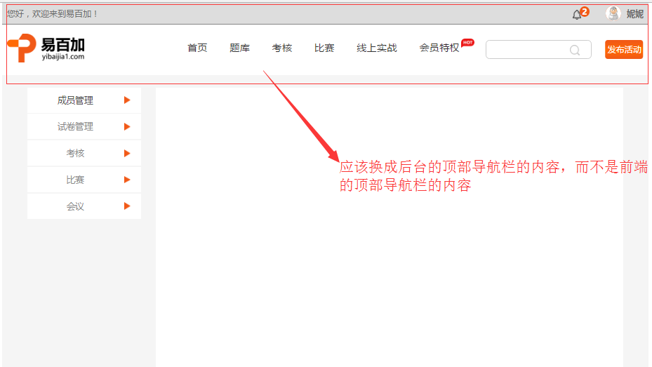
图16

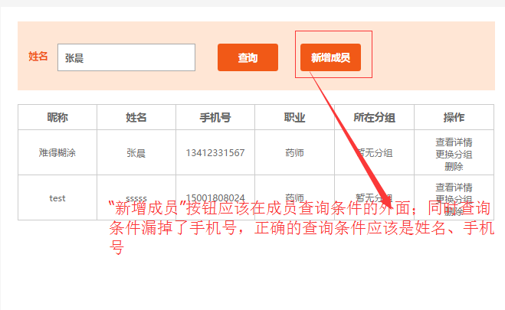
图17

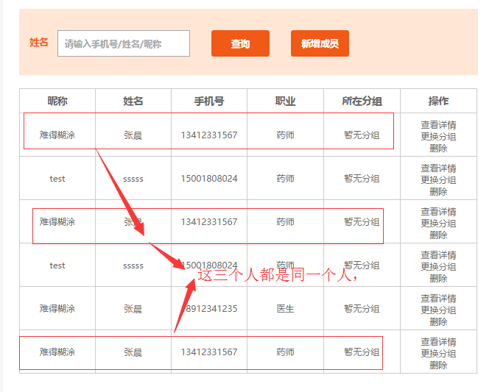
图18

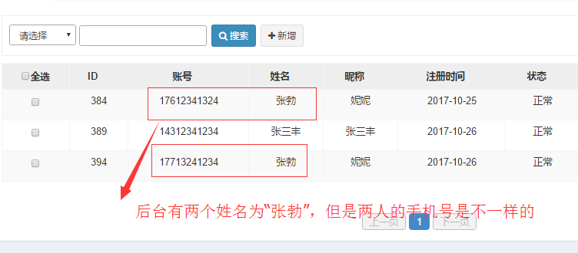
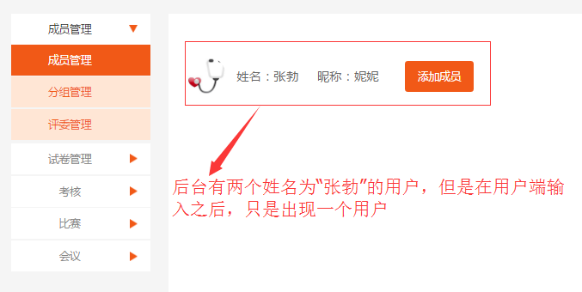
图19

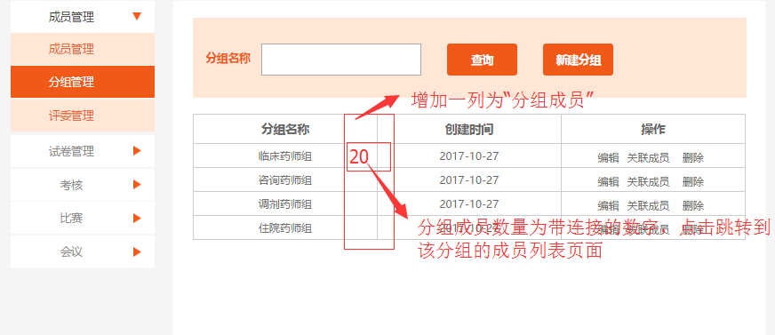

图２０

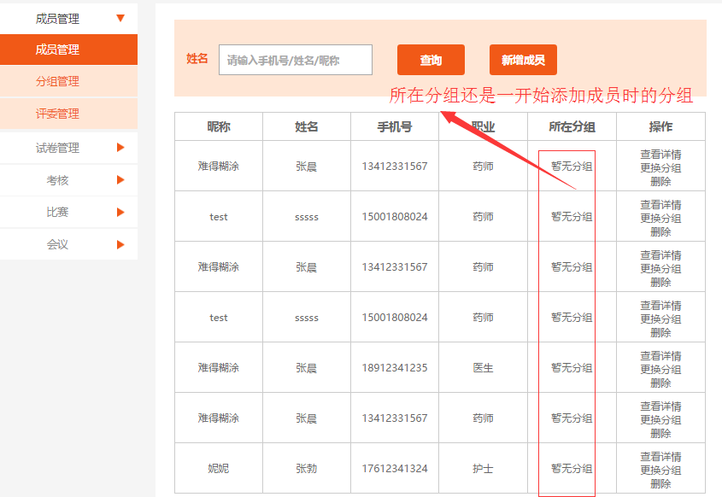
图２１

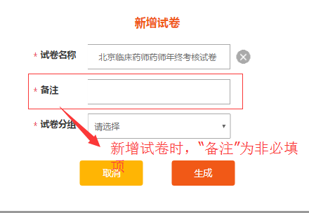
图２２

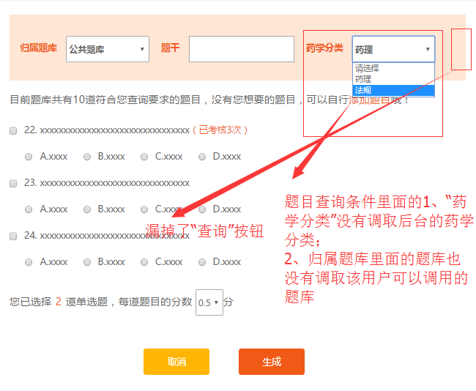
图２３

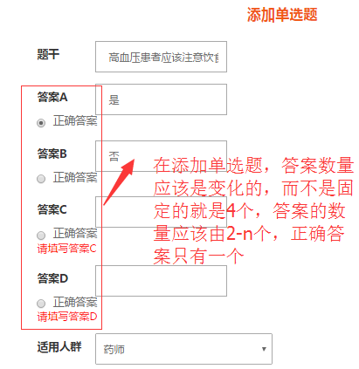
图２４

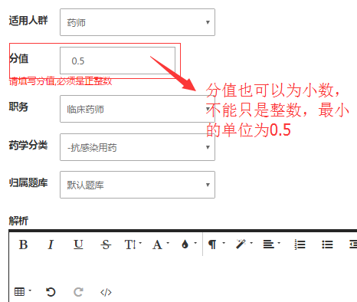
图２５

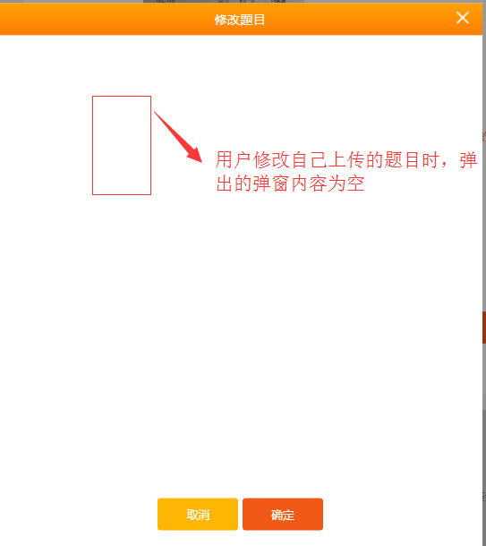
图２６

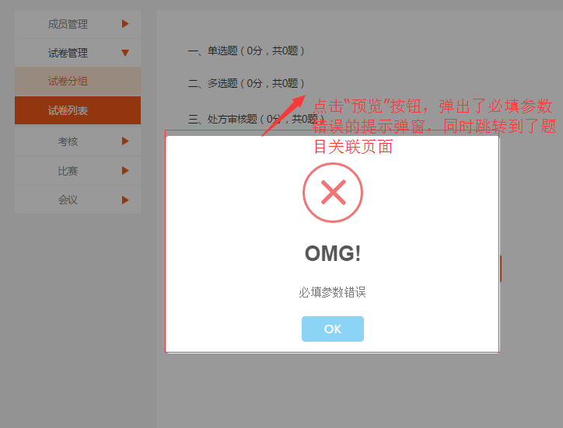
图２７

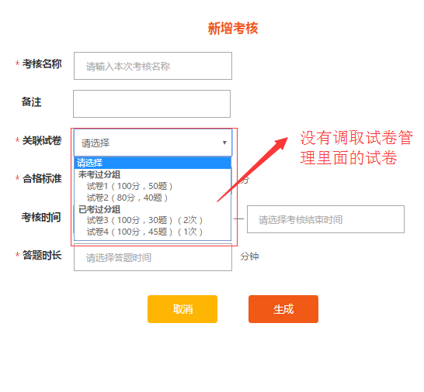
图２８

图２９

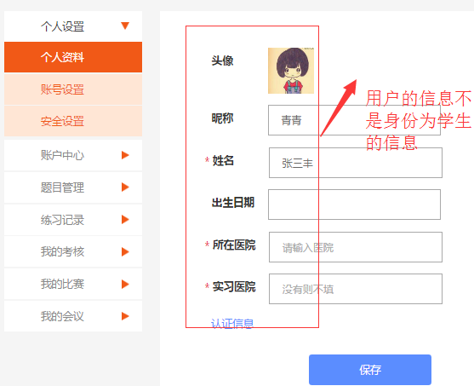
图30

